关系图
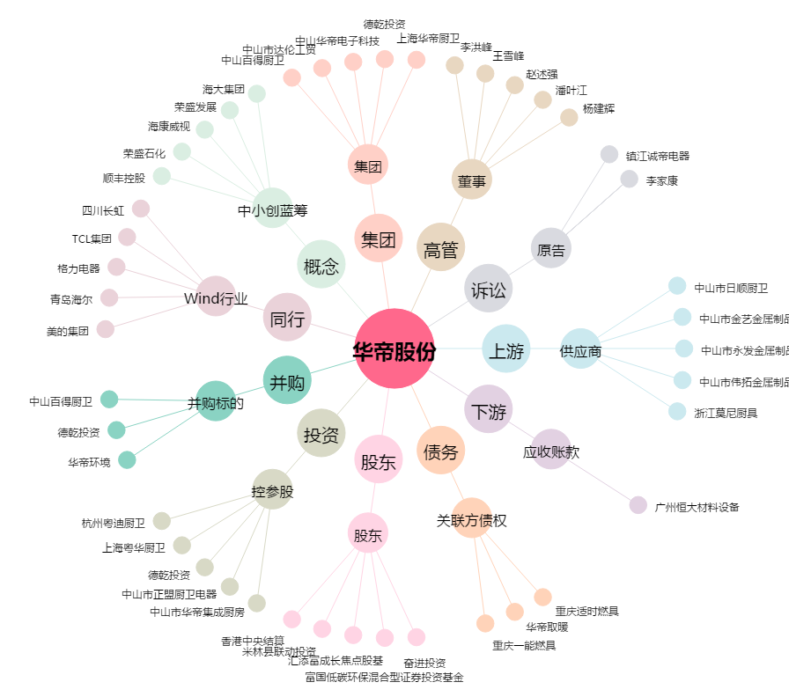
华帝股份[002035.SZ] - 关系概览图

